sfdc-postgres
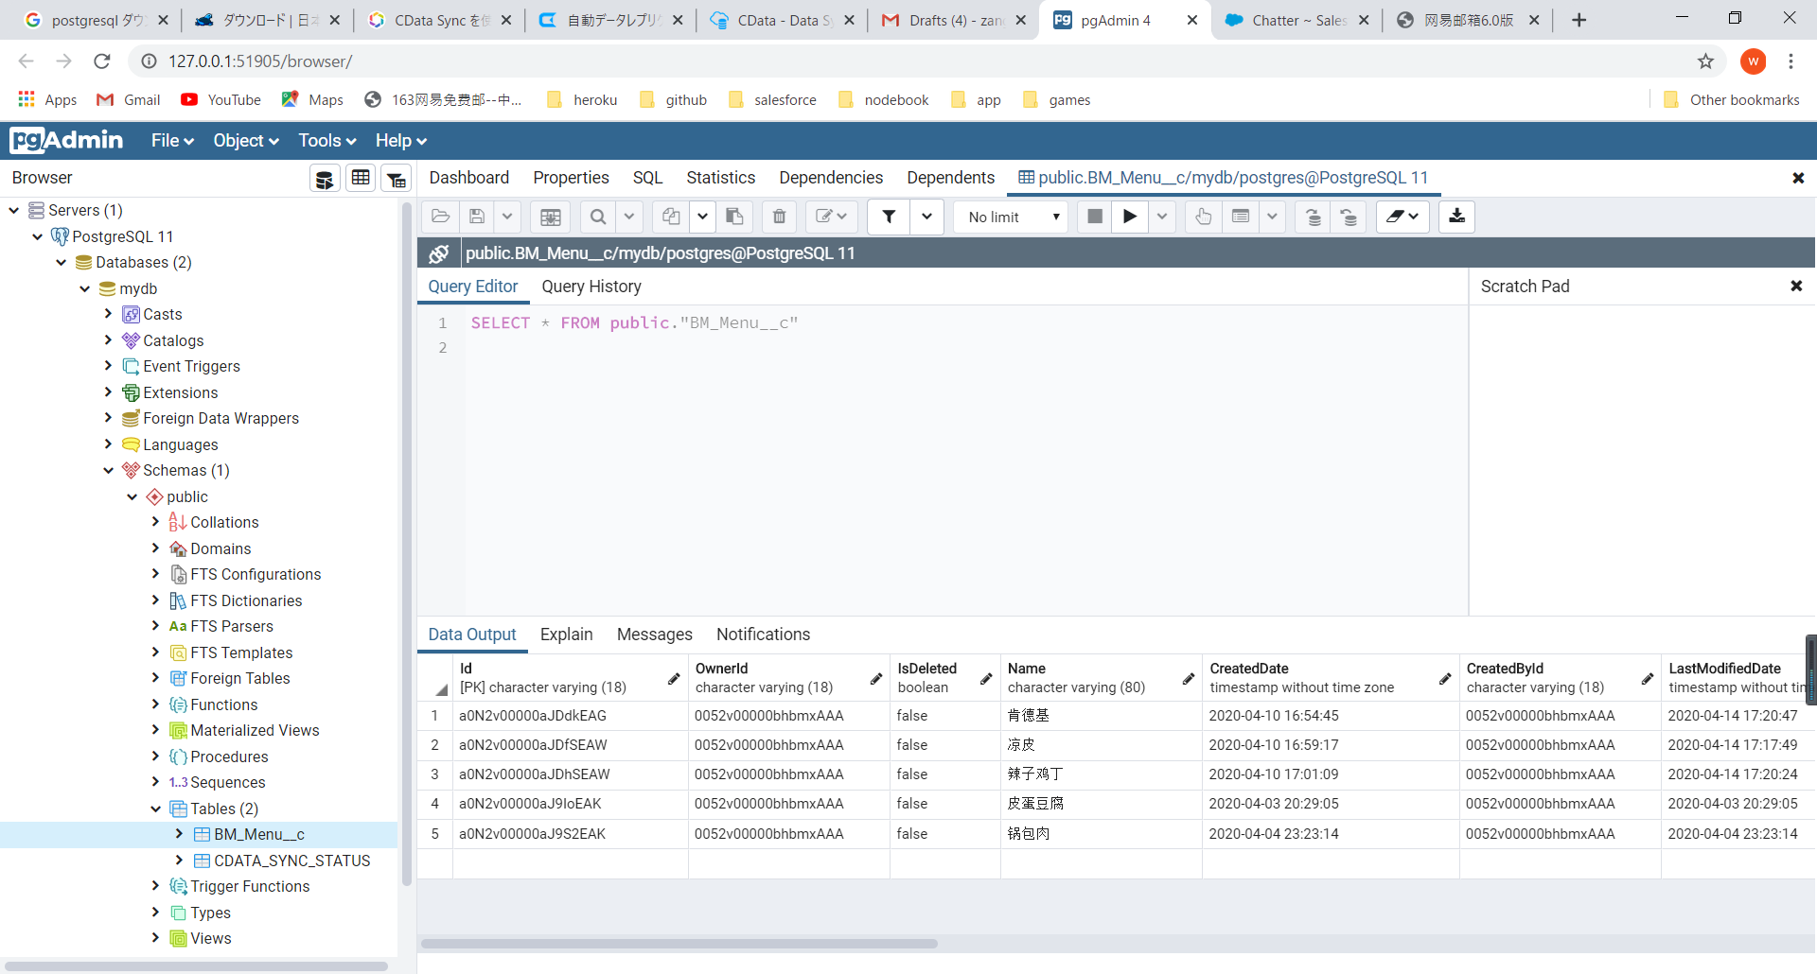
手順概要：
Cdata Syncを使用し、例として、SalesforceからPostgresにデータを転送する手順になります。
この手順はSalesforceとPostgresに限ります。別DBの場合、公式ドキュメントに参照。
１、Postgres準備

 | 1-1 ダウンロード、インストール
 | Postgresダウンロード、インストール。
 | https://www.postgresql.jp/download
 | （インストール手順はご割愛）

 | 1-２ データベース作成
 |  | ①Postgres接続
 |  |  | psql -h localhost -p 5432 -U postgres -d postgres

 |  | ②データベース作成
 |  |  | create database ｛データベース名前｝
 |  |  | （名前は割愛しますが、当手順は「mydb」を使用しています）

２、CData Sync製品のインストール

 | ２－１、CData Software社ホームページからCdata Syncダウンロード。
 | https://www.cdata.com/jp/sync/
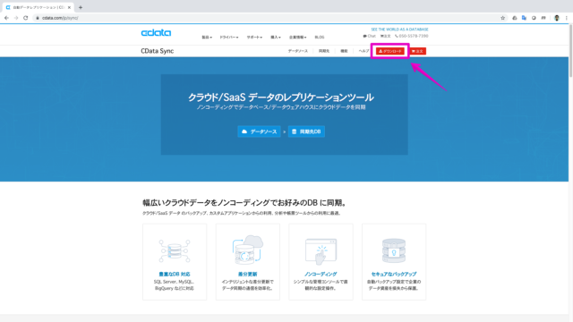

 | 管理者パスワードを入力する
 | ※ログインする時必要、メモしておきましょう。
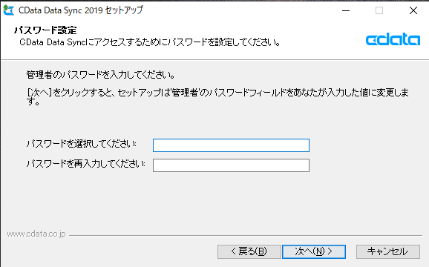

 | 連絡先情報（必須項目：Eメール）を入力してダウンロードします。
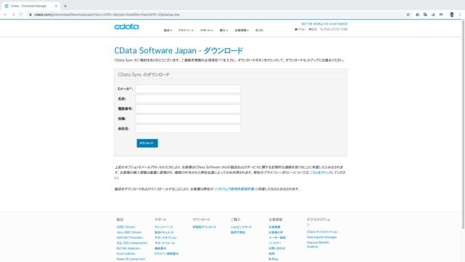

 | ダウンロードされたインストーラ（CDataSync.exe）を実行します。
 | ソフトウェア使用許諾契約書を確認して、インストールパス、および、インストールコンポーネントはデフォルトのまま進みます。

 | 完了ボタンを押下すると、ログイン画面が表示される。
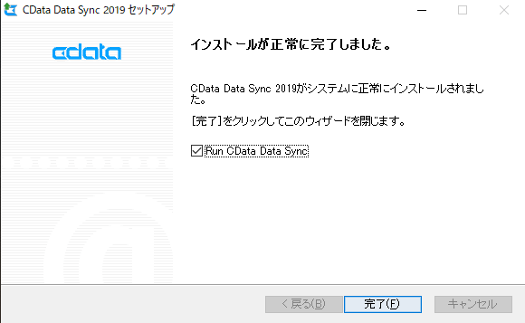

 | Cdata Syncにログインする。
 | ユーザー(ディフォルト)：admin
 | パスワード：｛インストール時に入力したパスワード｝
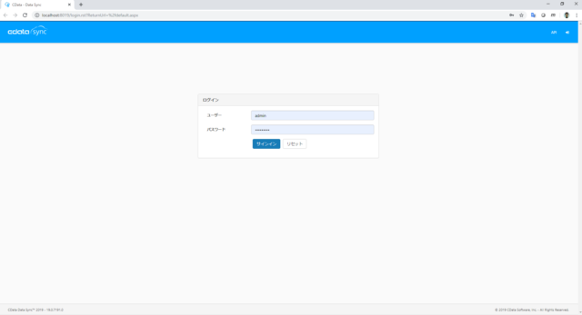

 | お試し版の場合、Trail Licenseが設定される
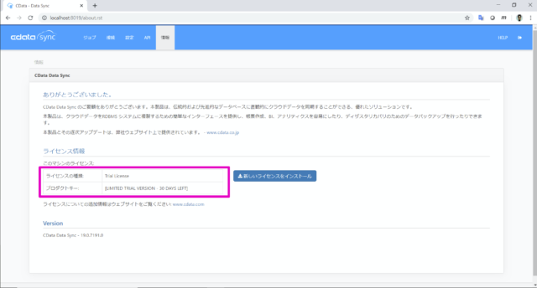

３、CData Sync 接続の設定
 | ３－１ データ元の設定
 | 接続タブをクリック
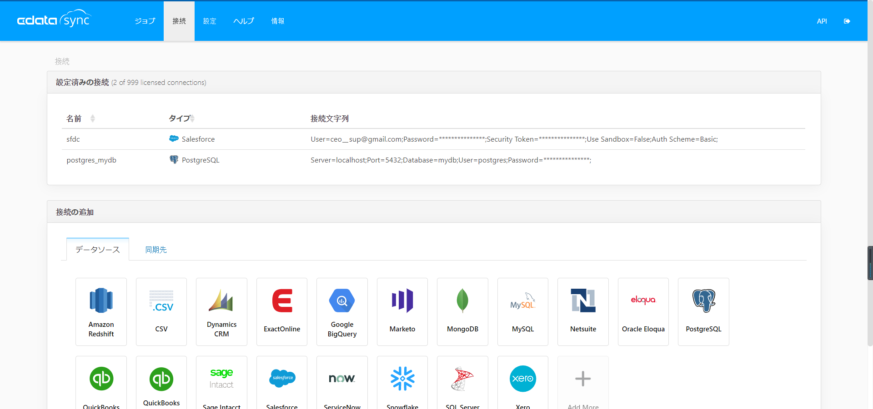

 | PostgresSQLを選択
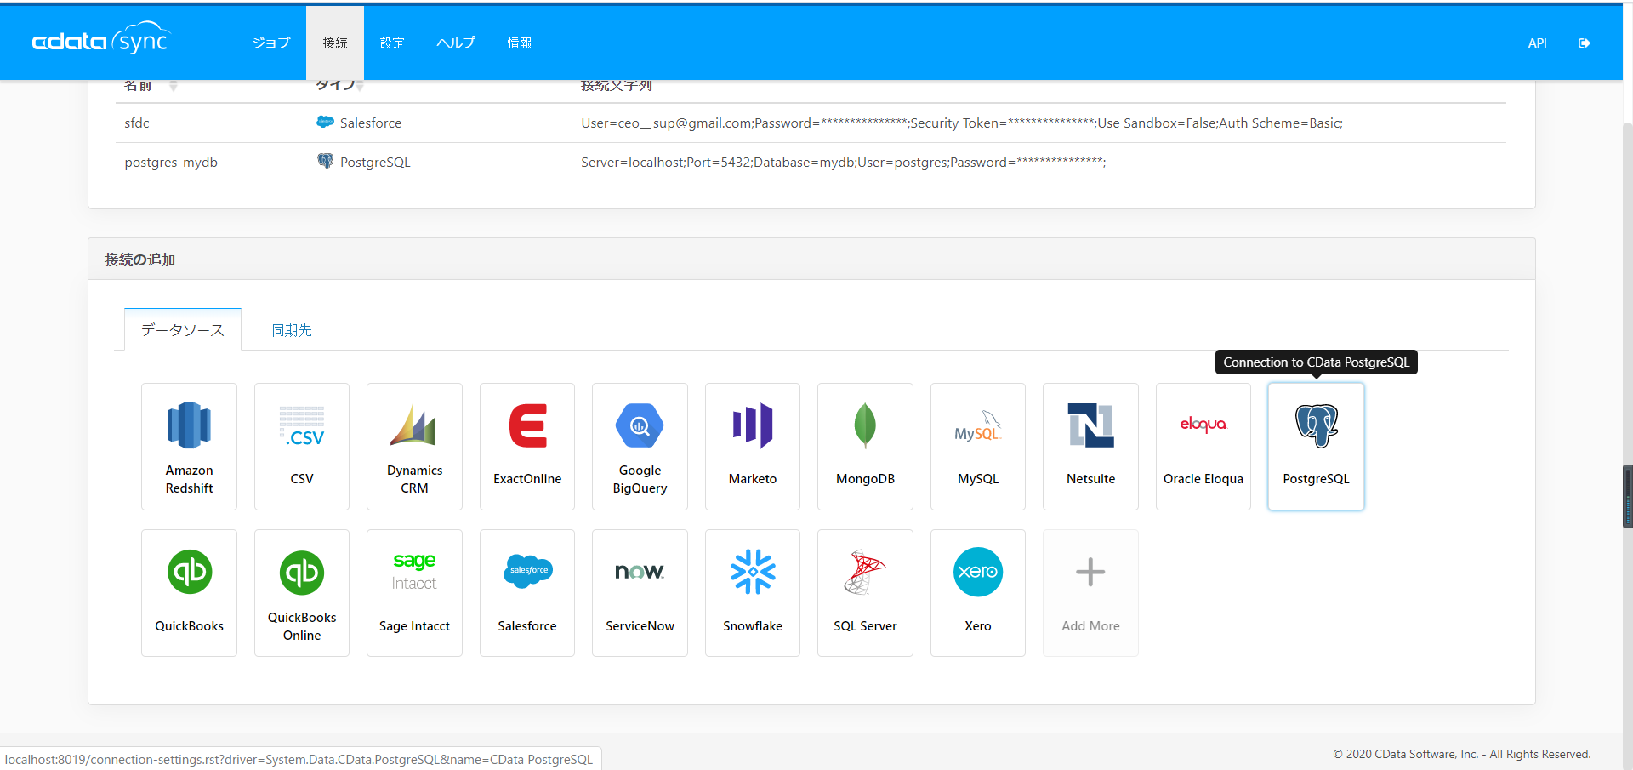

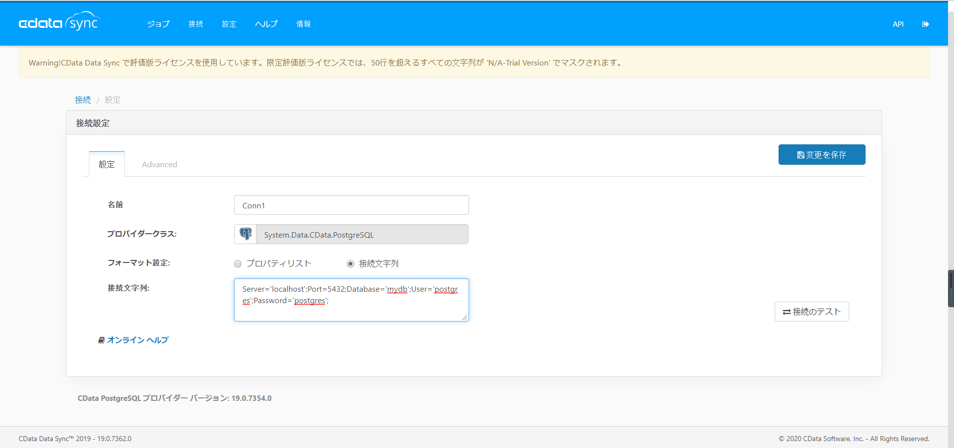

「プロパティリスト」または「接続文字列」で接続情報を設定する。
※Database：
【1-1 Postgres初期設定】時作成したデータベースの名前

 | 「接続のテスト」ボタンを押下
 | 「接続に成功しました。」メッセージを確認する。
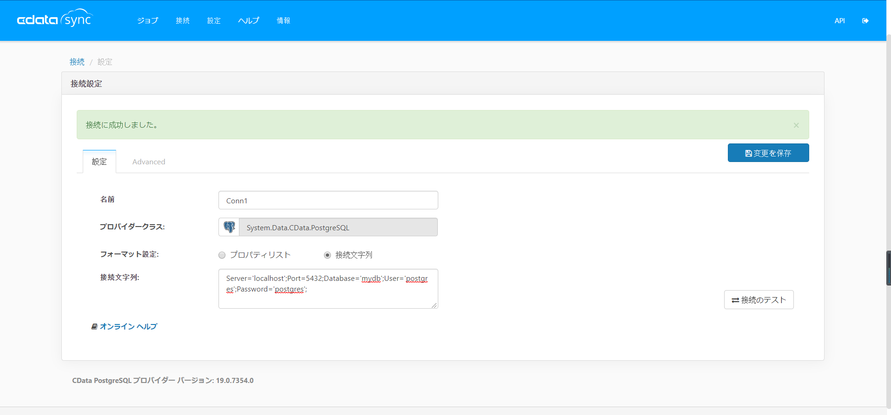

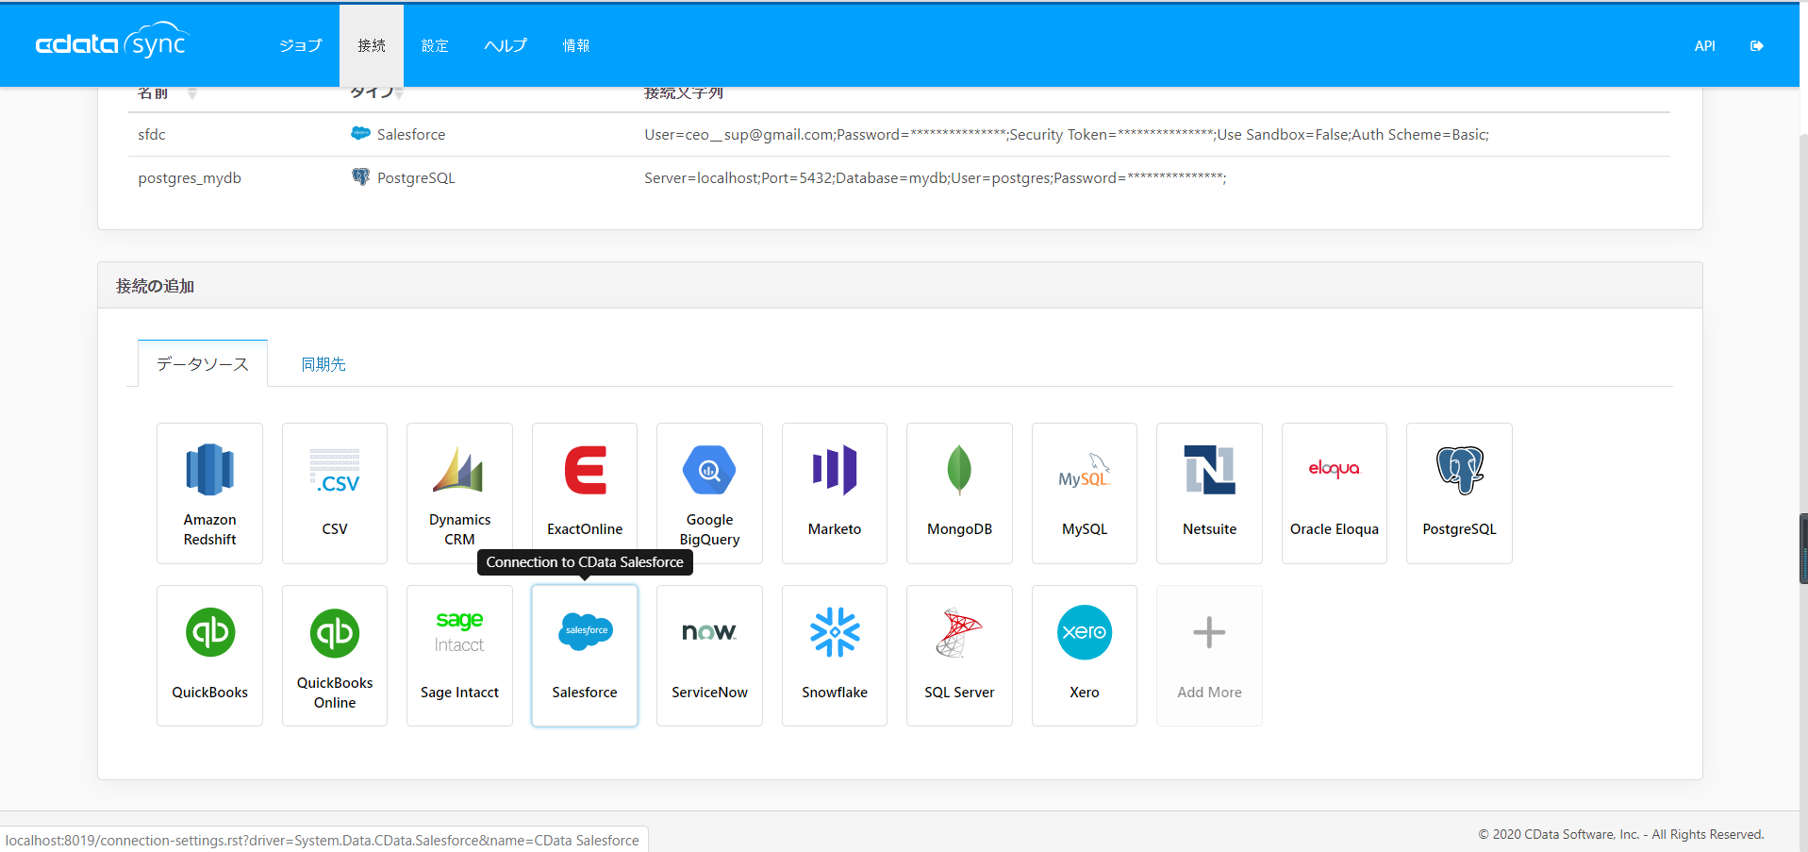

 | ３－２ データ先の設定
 | 基本的にデータ元の設定方法と同じですが、
 | Salesforceはデータ先として、
 | 設定項目がPostgresとは違います。
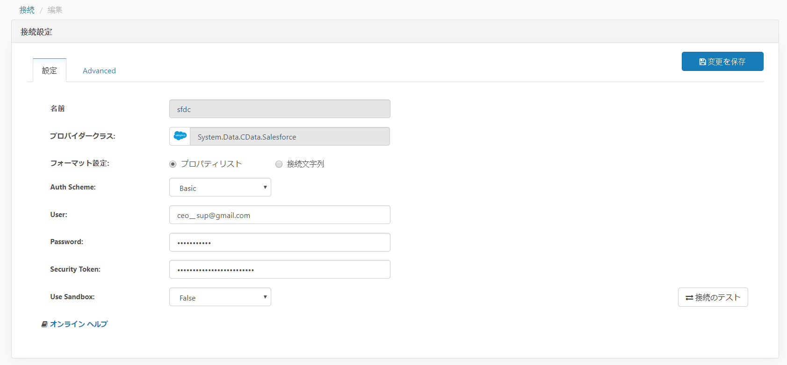

「プロパティリスト」または「接続文字列」で接続情報を設定する。
※セキュリティトークン：
必須項目、事前に入手したセキュリティトークンを入力する。
※サンドボックスの場合、trueを選択する。

 | セキュリティトークンが設定が間違った場合のエラーメッセージ：

４、CData Sync ジョブの作成と実行
 | 新しいジョブを作成する。
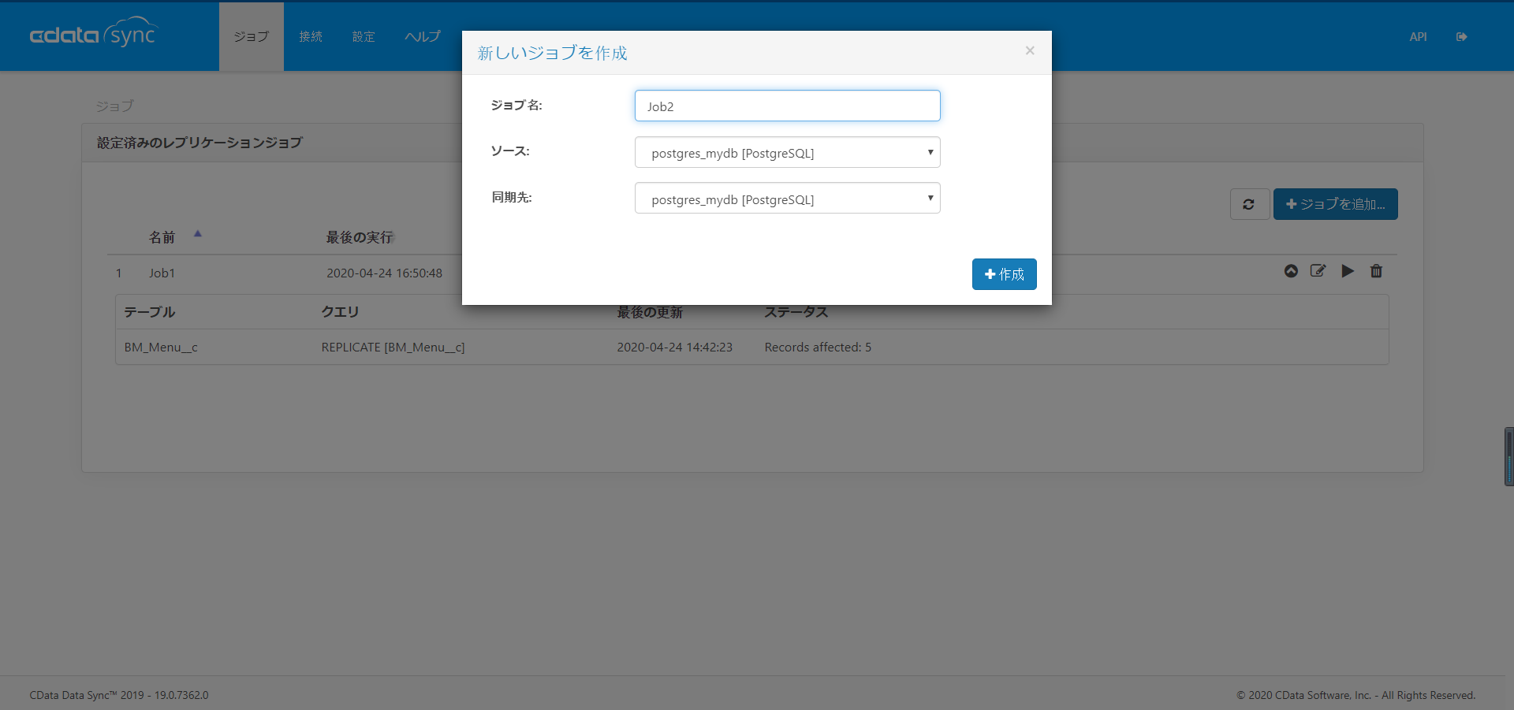

ジョブ名：自由に入力する
ソース：データを転送する元側（本手順ではPostgres接続）
同期先：データの転送先（本手順ではSalesforce接続）

 | 「テーブルを追加する」ボタンを押下
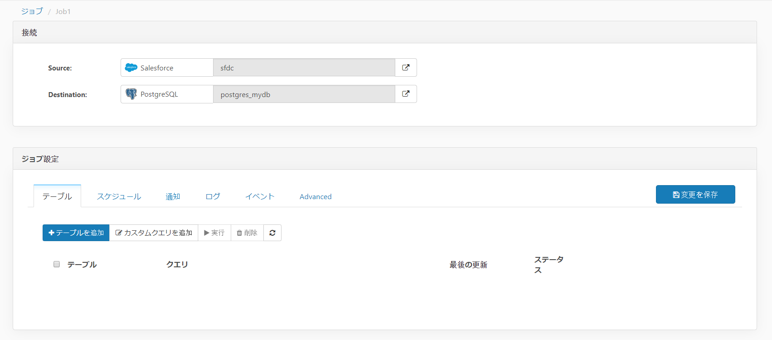

 | データ元（Salesforce側）のテーブル一覧が表示される
 | データ転送するオブジェクトをチェックし、「選択したテーブルを追加」ボタンを押下
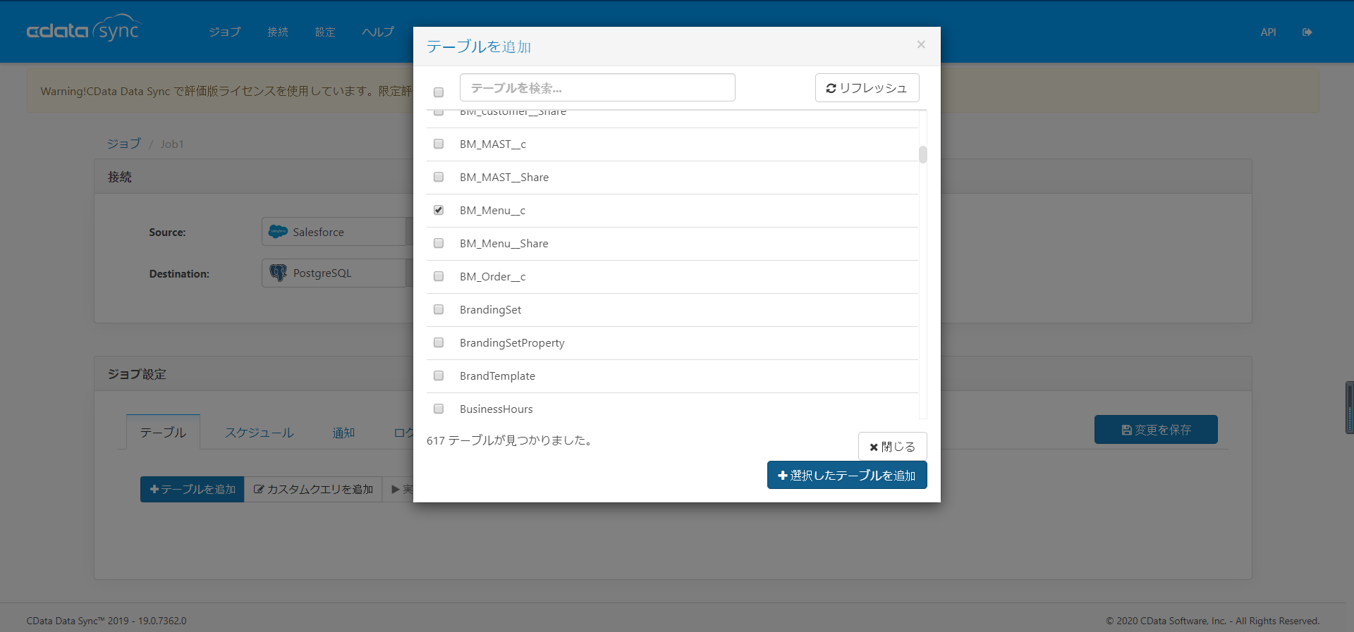

 | テーブル名をチェックし、実行ボタンを押下。
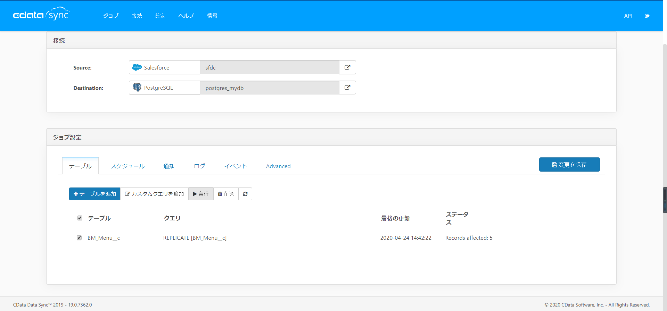

 | ジョブが正常に完了することを確認する。
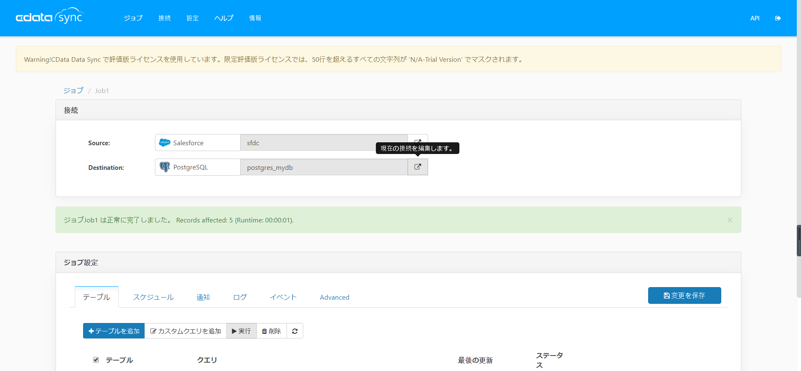

５、転送先データが更新されることを確認する。

 | Pgadminインストールした方はPgadmin でも素早く確認できる。

その他備忘
注意事項：

 | ①同期すること自体はテーブルをむやみに削除したり、データ消したりすることの元となりますので、
 | 詳し設定の注意が必要。
 | アクセスルート：
 | ジョブ → ｛jobデータ｝→ ジョブ設定
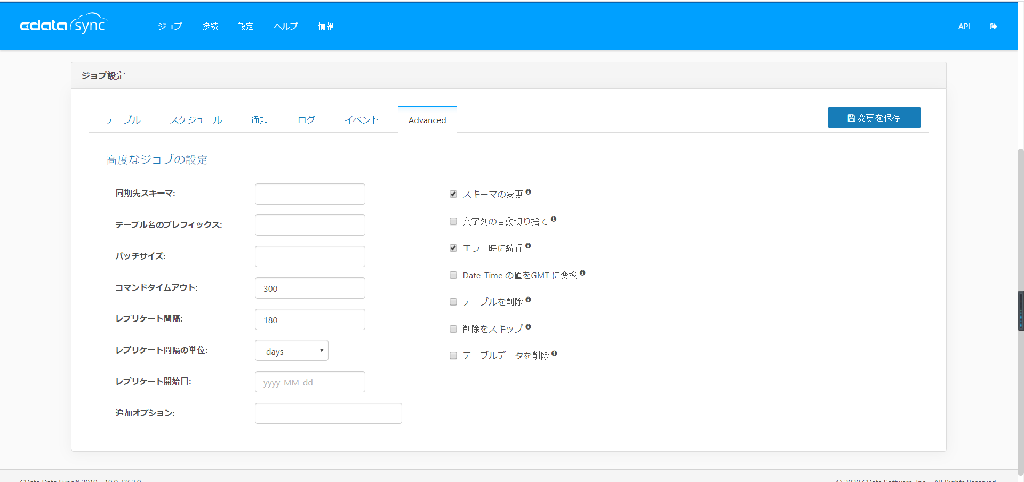

メリット：

 | ①スケジュール化ができるため、データ同期タイミングと運用方が設定ができる。
 | ②通知、ログなどが設定ができるため、リスクには対応しやい。
 | ③apiが使用できるため、CUI運用も可能かもしれませんが、確認要。

ヘルプ
